全体像
ホーム
健康記録登録 カレンダー ログアウト
カレンダー
ホーム
健康記録登録
ホーム
歩数：
禁煙できた？：◎ 〇
お酒何飲んだ？
□：ビール
□：カクテル
その他（アルコール度数を記入）
お酒何杯飲んだ？：
・
・
・
登録
サマリー
ホーム
2025年
１年以上前の街並みはこちら！

カレンダー
週ごとのデータ
お知らせ
今月の目標値
歩数：〇〇 / 飲酒量：〇〇 / ・・・
1月
2月
3月

4月
5月
6月

今月の街並み・アバター
7月
8月
9月

月のデータ
10月
11月
12月

カレンダーの月の街並み・アバター

目標値設定
目標歩数

歩

過去の街並み
ホーム
ダウンロード▼
・2024年4月
・2024年5月
・
・
・
インポート：ファイルの選択
杯

時間

kg

kg
ログイン
ID :
パスワード:
ログイン リセット
新規ユーザー登録
ユーザー登録
ID：
パスワード：
登録 リセット
ログインページへ
インポートした月の街並み・アバター
cm

歳

登録
リセット

ログイン
外部設計書 |  |  |  | チーム名 |  | 視力検査D
 |  |  |  | 画面名 |  | ログイン |  |  |  | 作成者 | 木村匡佑 |  |  | 更新者
 |  |  |  | システム名 |  | ケンコークラフト |  |  |  | 作成日 | 2025-06-09 |  |  | 更新日
 |  |  |  | 備考

 | 画面設計

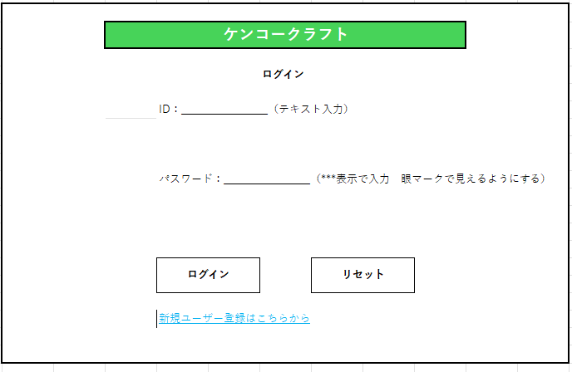
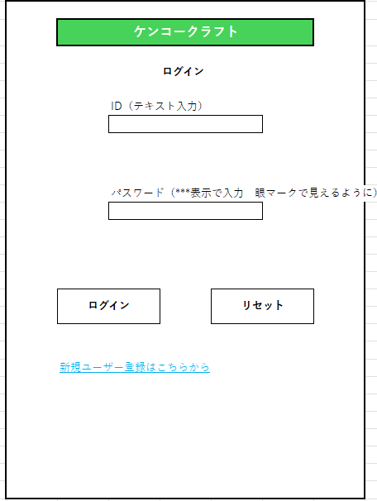

 | 機能設計

 | 項目定義書

 | No | 物理名 | 論理名 |  | 画面型 |  | データ型(Java) | min | max | DBテーブル |  | DBカラム | 備考
 |  | loginId | ログインID |  | button |  | String |  |  | user |  | id
 |  | password | パスワード |  | button |  | String |  |  | user |  | pass
 |  | loginButton | ログインボタン |  | div
 |  | resetButton | リセットボタン |  | div |  |  |  |  |  |  |  | フォーム内容をクリア
 |  | userRegistLink | ユーザ登録ページ |  | a

ユーザー登録
外部設計書 |  |  |  |  | チーム名 |  | 視力検査D
 |  |  |  |  | 画面名 |  | ユーザー登録 |  |  |  | 作成者 | 音無萌果 |  |  | 更新者
 |  |  |  |  | システム名 |  | ケンコークラフト |  |  |  | 作成日 | 2025-06-09 |  |  | 更新日
 |  |  |  |  | 備考

 | 画面設計
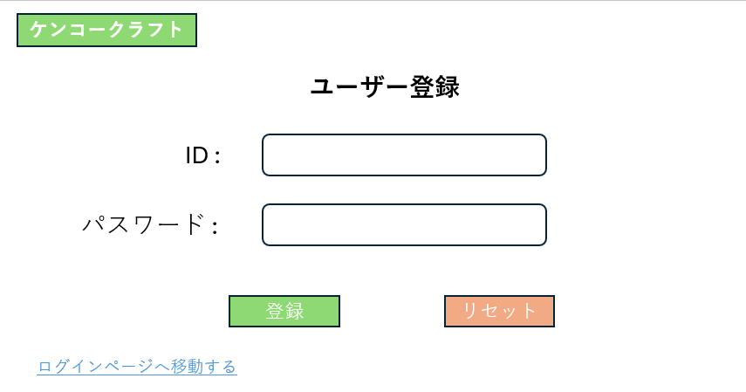
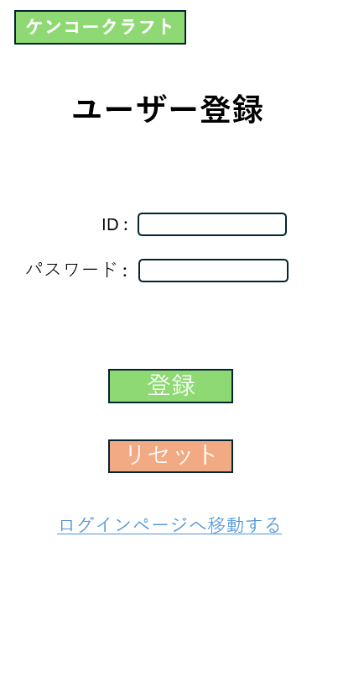

 | 機能設計

 | 項目定義書

 | No |  | 物理名 | 論理名 |  | 画面型 |  | データ型(Java) | min | max | DBテーブル |  | DBカラム | 備考
 |  | 1 | user_id | ユーザーID |  | button |  | varchar |  |  | user |  | user_id
 |  | 2 | pass | パスワード |  | button |  | varchar |  |  | user |  | pass
 |  | 3 | registBotton | 登録ボタン |  | div
 |  | 4 | resetBotton | リセットボタン |  | div
 |  | 5 | home | ロゴ

目標値設定
外部設計書 |  |  |  |  | チーム名 |  | 視力検査D
 |  |  |  |  | 画面名 |  | 目標設定 |  |  |  | 作成者 | 山田真滉 |  |  | 更新者
 |  |  |  |  | システム名 |  | ケンコークラフト |  |  |  | 作成日 | 6月9日 |  |  | 更新日
 |  |  |  |  | 備考

パソコン
スマホ
 | 画面設計

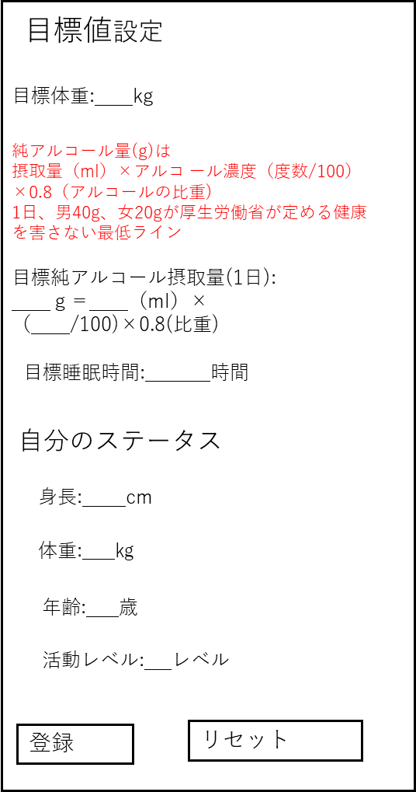

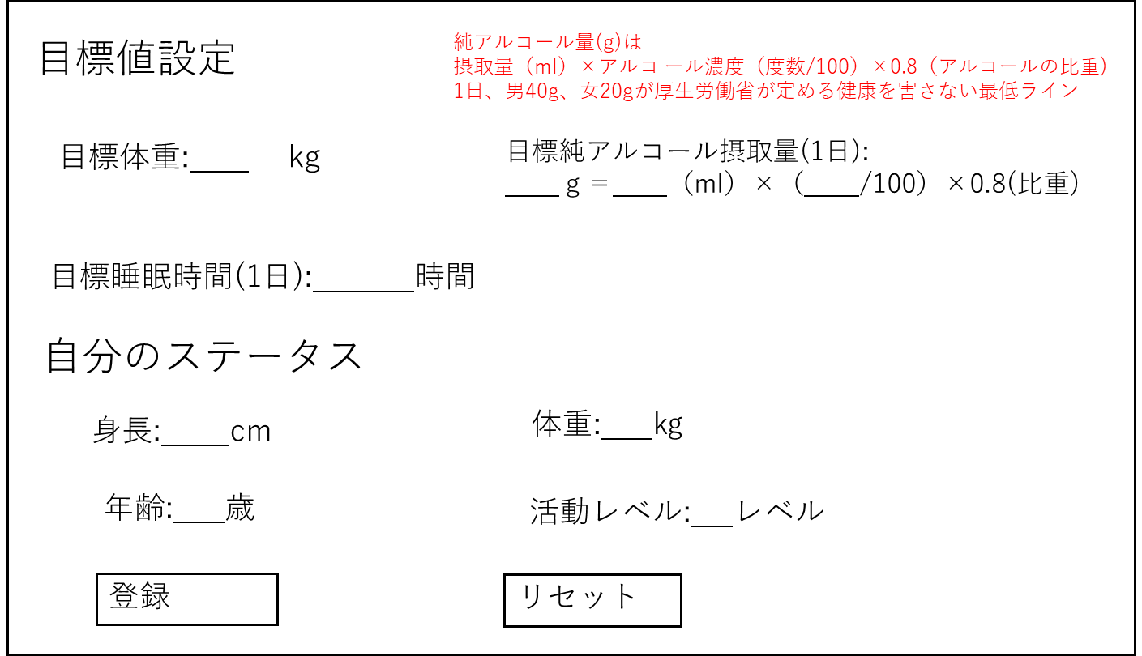

 | 機能設計

 |  |  | 項目

アプリ内のシステムの目標純アルコール量、目標睡眠時間、目標体重、自分の身長、体重、年齢も設定

の場所は必須項目、アルコール欄ではg、ml、度数のうち2つ入力されれば計算できる。

睡眠時間とアルコール摂取量に異常値が入力された場合に警告を出す

自分のステータス欄に入力した内容は、データベースのプロフィールテーブルに自動的に反映される

 | 項目定義書

 | No |  | 物理名 | 論理名 |  | 画面型 |  | データ型(Java) | min | max | DBテーブル |  | DBカラム | 備考
 |  | 1 | target_weight | 目標体重 |  |  |  | float
 |  | 2 | calorie_intake | 目標睡眠時間 |  |  |  | float
 |  | 3 | pure_alcohol_consumed | 目標準アルコール摂取量 |  |  |  | float
 |  | 4 | height | 身長 |  |  |  | float
 |  | 5 | weight | 体重 |  |  |  | float
 |  | 6 | age | 年齢 |  |  |  | INT
 |  | 7 | activity_level | 活動レベル |  |  |  | INT

ホーム
外部設計書 |  |  |  |  | チーム名 |  | 視力検査D
 |  |  |  |  | 画面名 |  | ホーム画面 |  |  |  | 作成者 | 髙橋大生 |  |  | 更新者
 |  |  |  |  | システム名 |  | ケンコークラフト |  |  |  | 作成日 | 2025-06-09 |  |  | 更新日
 |  |  |  |  | 備考

 | 画面設計
ログアウトしますか？
はい いいえ
ログアウトしました。
お疲れさまでした。

パソコン
スマートフォン

健康記録登録
カレンダー
ログアウト
健康記録登録
カレンダー
ログアウト
ケンコークラフト
ケンコークラフト
ホーム
ホーム
③

お知らせ
次の目的地まで残り〇〇歩(〇〇カロリー)
今月の目標値
飲酒量：〇〇 / ・・・
お知らせ
次の目的地まで
残り〇〇歩(〇〇カロリー)
今月の目標値
飲酒量：〇〇 / ・・・

今月の街並み・アバター
今月の街並み・アバター

 | 機能設計

１. 健康記録登録ページボタンを押すと健康記録の登録ページに遷移が出来る。

２. カレンダーページボタンを押すとカレンダーページに遷移が出来る。

３. ログアウトボタンを押すとログアウトの確認が表示され、
・「はい」なら「ログアウトしました」を表示。 ログインページに遷移する。
・「いいえ」なら元に戻る。

４. 今月の目標値が未設定の場合、このページに飛んだ際に「今月の目標が未設定です」を表示。

５. お知らせ欄に今月の目標値として、目標値設定ページで設定した各項目の今月の目標(お酒の量や睡眠時間等)を表示させる。
また、次の街並みまでの必要歩数(必要消費カロリー)を表示する。

６.今月の街並み・アバターの欄に目標値設定ページで設定した各項目の今月の目標(お酒の量睡や眠時間等)の達成度合いに応じた
デザイン(街並みやアバター)を表示させる。(各項目の設定した目標の達成度合いで表示される内容が変わる。)

 | 項目定義書

 | No |  | 物理名 | 論理名 |  | 画面型 |  | データ型(Java) | min | max | DBテーブル |  | DBカラム | 備考
 |  | 1 | healthRegist | 健康記録登録 |  | button
 |  | 2 | calendar | カレンダータグ |  | button
 |  | 3 | logout | ログアウト |  | button
 |  | 4 | news | お知らせ |  | div |  |  |  |  | target_value

健康記録の登録
外部設計書 |  |  |  |  |  | チーム名 |  | 視力検査D
 |  |  |  |  |  | 画面名 |  | 健康記録の登録 |  |  |  | 作成者 | 木村匡佑 |  |  | 更新者
 |  |  |  |  |  | システム名 |  | ケンコークラフト |  |  |  | 作成日 | 2025-06-09 |  |  | 更新日
 |  |  |  |  |  | 備考

 | 画面設計

 |  |  |  | PC版

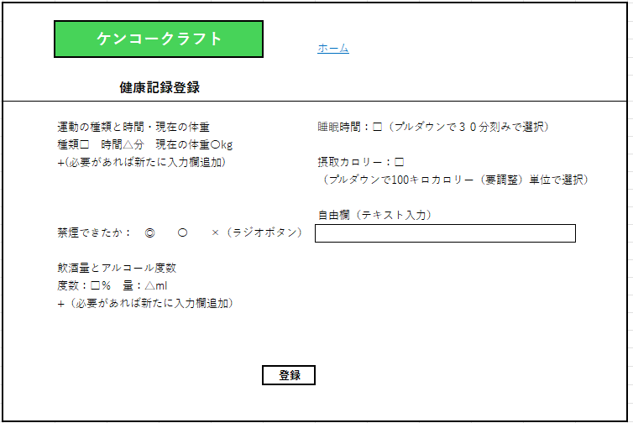
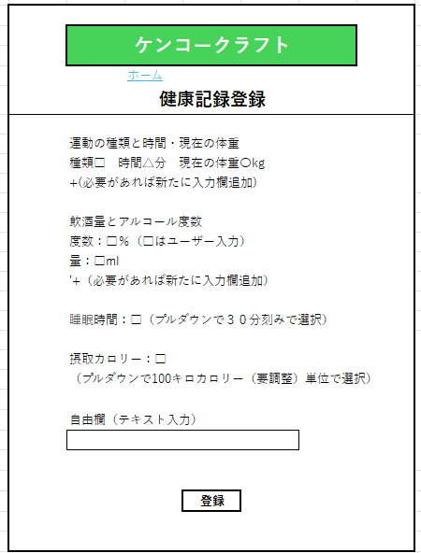

 | 機能設計

 |  |  | 1．運動の種類と時間・体重について
 |  |  | △〇はユーザー入力できる
 |  |  | □だけはプルダウンで選択する
 |  |  | □ではプルダウンの最後の選択肢にその他があり、その他を選ぶと運動の種類を記入するボックスとメッツ量を記入するボックスが表示され、ユーザー入力ができる

 |  |  | 2.飲酒量の記録について

 |  |  | □では酒の種類をプルダウンで選択できるようにして、自動で度数が反映されるようにする。
 |  |  | △ではグラスの種類と何杯かをプルダウンで選択できるようにして、自動で量が反映されるようにする。
 |  |  | □ではプルダウンの最後の選択肢にその他があり、その他を選ぶと酒の種類と度数を記入するボックスが表示され、ユーザー入力ができる

 |  |  | △でもプルダウンの最後の選択肢にその他があり、その他を選ぶとグラスの種類と杯数を記入するボックスが表示され、ユーザー入力ができる

 |  |  | 現在の体重に入力した内容は、データベースのプロフィールテーブルに自動的に反映される

 |  |  | すでに記入済みの健康記録を更新する際には、登録ボタンの「登録」の文字が「更新」という文字に変わる。

 | 項目定義書

 | No |  | 物理名 |  | 論理名 |  | 画面型 |  | データ型(Java) | min | max | DBテーブル |  | DBカラム | 備考
 |  | 1 | 運動の種類 |  | excercise_type |  |  |  | varchar
 |  | 2 | 運動時間 |  | exercise_time |  |  |  | int
 |  | 3

カレンダー
外部設計書 |  |  |  |  | チーム名
 |  |  |  |  | 画面名 |  |  |  |  | 作成者 | 実岡丈 |  |  | 更新者
 |  |  |  |  | システム名 |  |  |  |  | 作成日 |  |  |  | 更新日
 |  |  |  |  | 備考

 | 画面設計
ケンコークラフト
ケンコークラフト

カレンダー内の表示
〇月
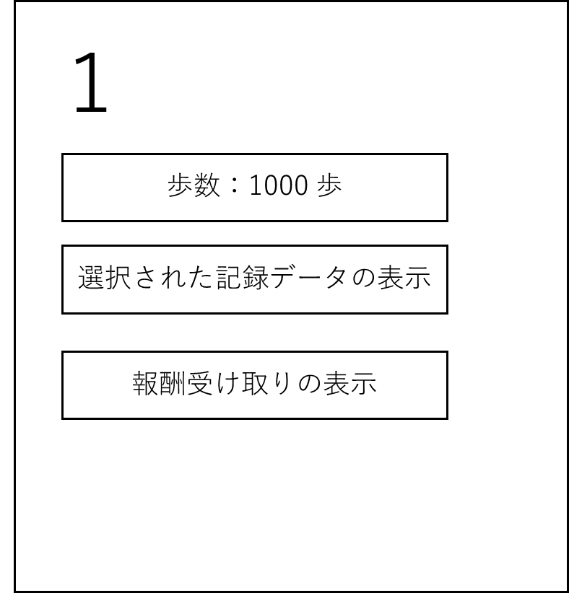
6月
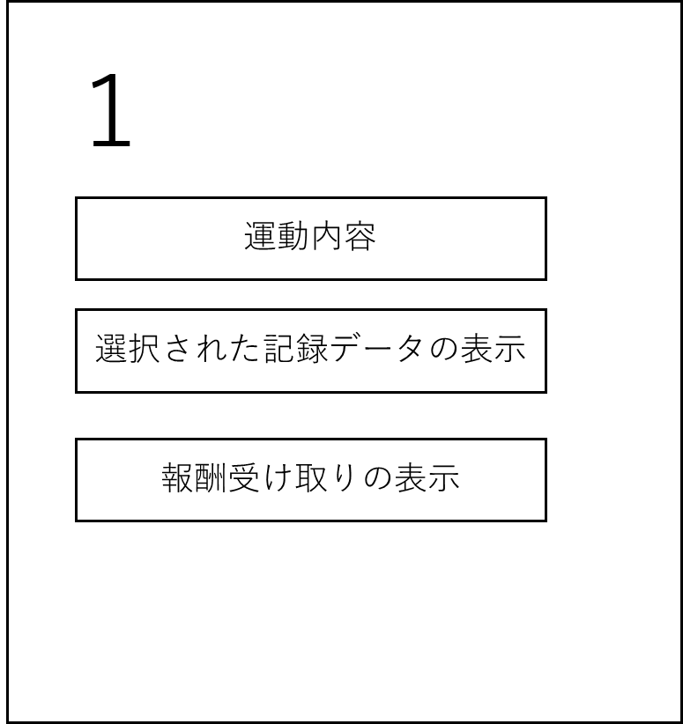
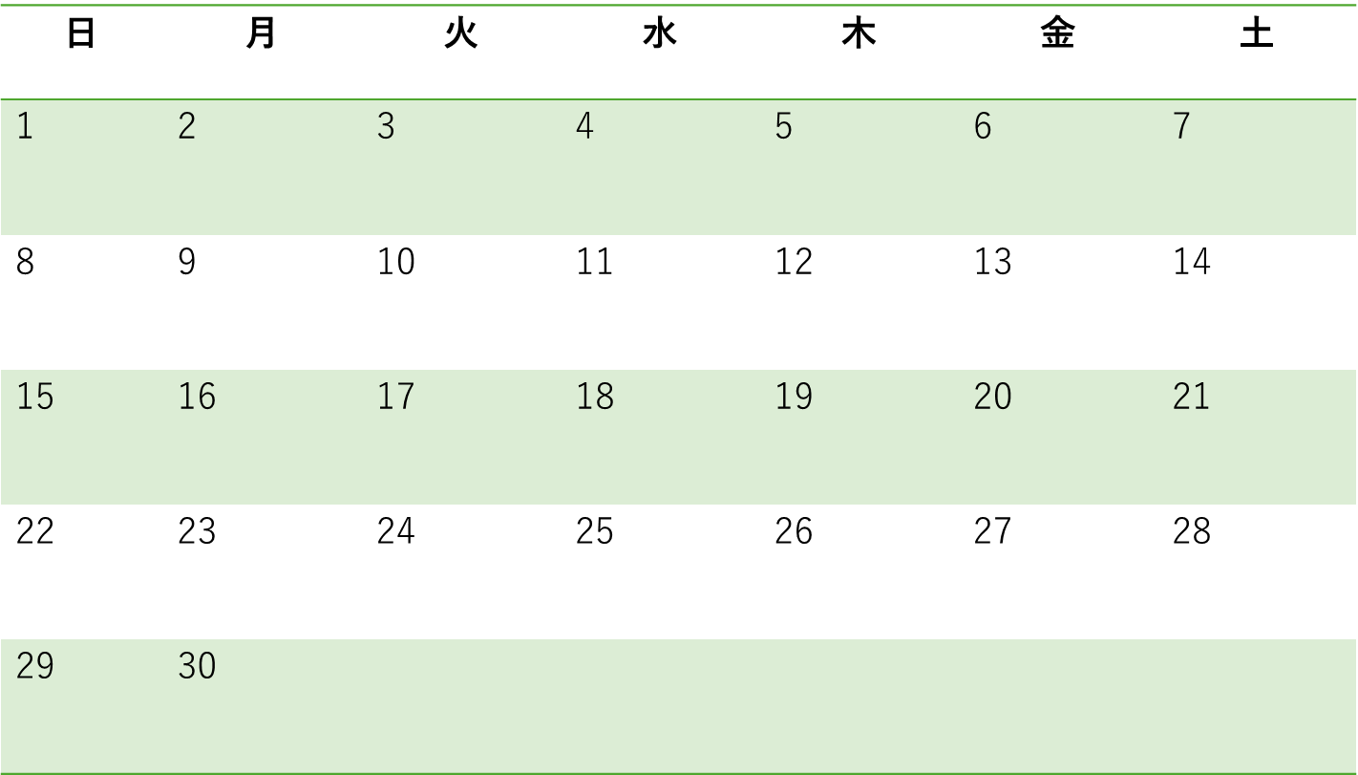
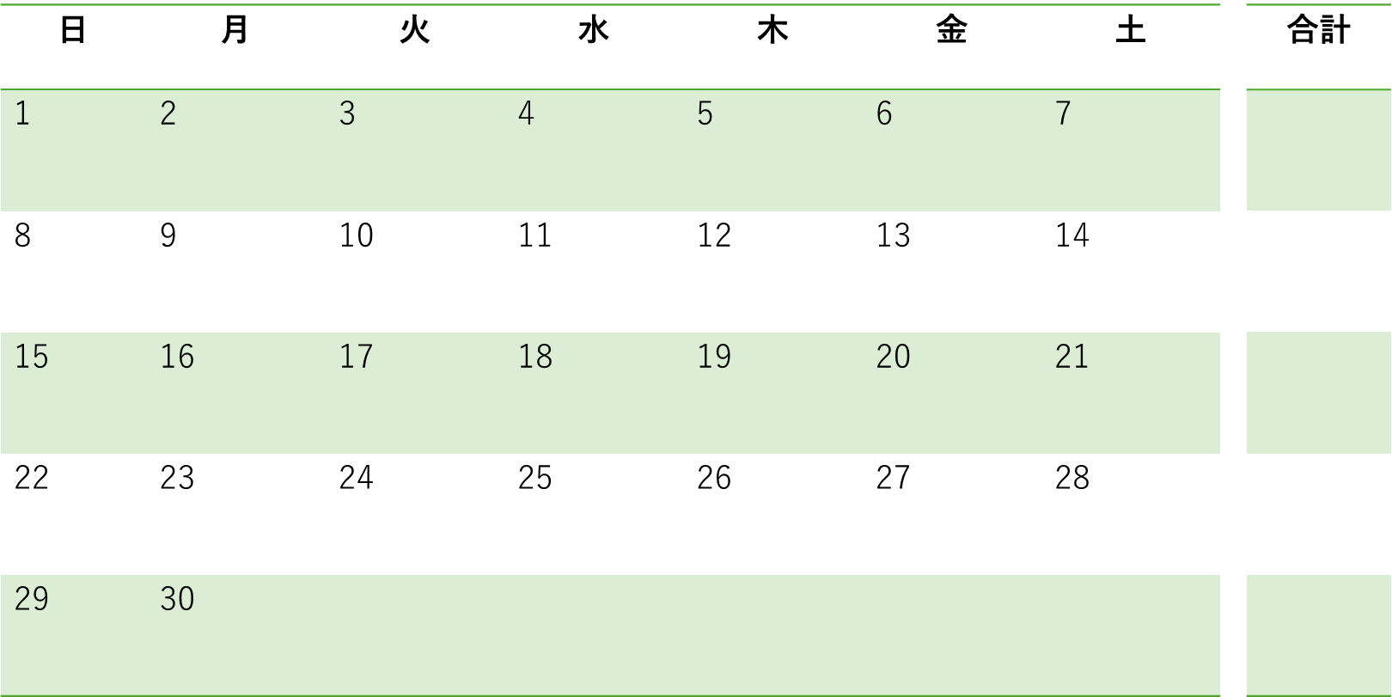

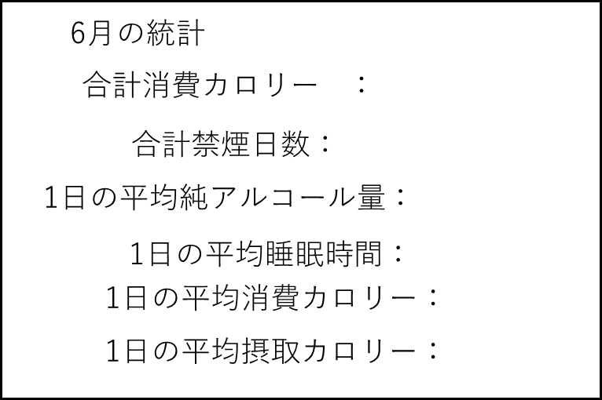

ｍ街並みやアバターの画像

ｍ街並みやアバターの画像

 | 機能設計

 |  |  | 〇月と書かれているところをクリックすると年と月を選べるプルダウンを作成する。
 |  |  | 日付をクリックすると、その日の健康記録の登録・更新ページへ遷移

 |  |  | 選択記録や報酬記録のところにチェックを入れるとカレンダー内にそのデータが表示される。

 | 項目定義書

 | No |  | 物理名 | 論理名 |  | 画面型 | データ型(Java) | min | max | DBテーブル |  | DBカラム | 備考
 |  | 1 | choiceData | セレクトボタン |  | button
 |  | 2 | month | 月切り替えボタン |  | button

サマリー
外部設計書 |  |  |  |  | チーム名 |  | 視力検査D
 |  |  |  |  | 画面名 |  | サマリー |  |  |  | 作成者 | 音無萌果 |  |  | 更新者
 |  |  |  |  | システム名 |  | ケンコークラフト |  |  |  | 作成日 | 2025-06-09 |  |  | 更新日
 |  |  |  |  | 備考

 | 画面設計

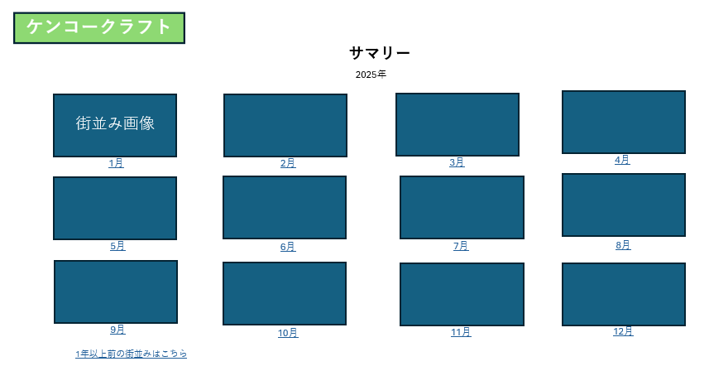
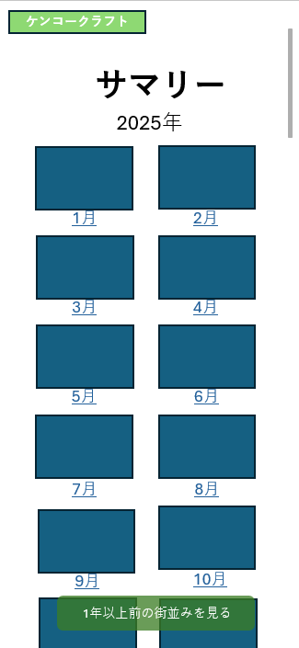

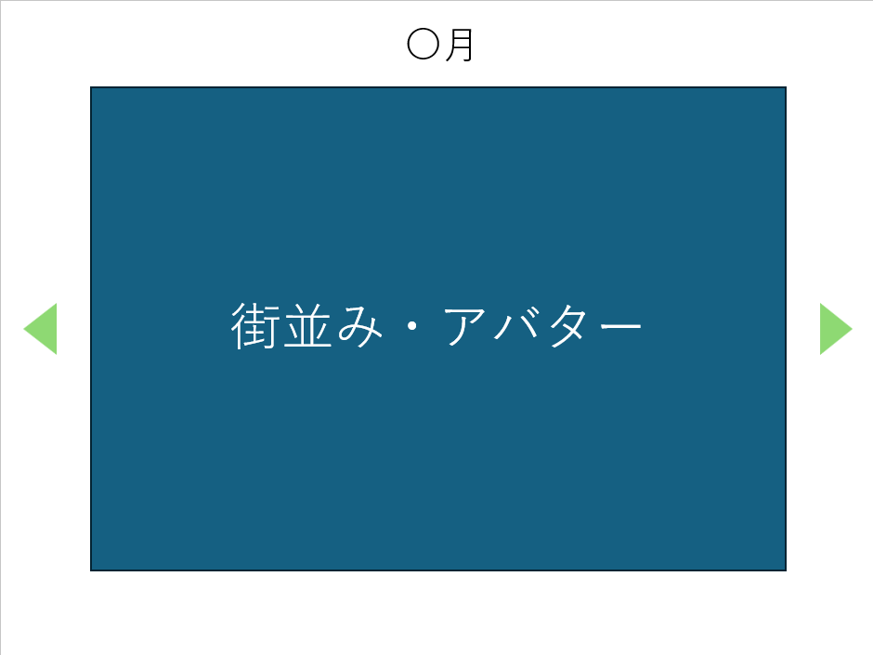

 | 機能設計

 |  | 月、もしくは画像をクリックするとその月の街並み・アバターが大きくポップアップとして表示される。
 |  | 左右の矢印をクリックすることで前後の月に移動できる

 |  | 「1年以上前の街並みはこちら」・「1年以上前の街並みを見る」をクリックすると過去ファイルのページへ遷移
 |  | スマホ版の「1年以上前の街並みを見る」ボタンはスクロールしても同じ位置に表示されるようにする

 | 項目定義書

 | No |  | 物理名 | 論理名 |  | 画面型 |  | データ型(Java) | min | max | DBテーブル |  | DBカラム | 備考
 |  | 1 | select_botton | セレクトボタン |  |  |  | int
 |  | 2 | total_calorie_consumed | 累計消費カロリー |  |  |  | int |  |  | point |  | total_calorie_consumed
 |  | 3 | total_nosmoke | 累計禁煙ポイント |  |  |  | int |  |  | point |  | total_nosmoke
 |  | 4 | total_alcohol_consumed | 累計飲酒ポイント |  |  |  | int |  |  | point |  | total_alcohol_consumed
 |  | 5 | total_calorie_intake | 累計食事ポイント |  |  |  | int |  |  | point |  | total_calorie_intake
 |  | 6 | total_sleeptime | 累計睡眠ポイント |  |  |  | int |  |  | point |  | total_sleeptime
 |  | 7 | month | 月 |  |  |  | date |  |  | point |  | month

過去ファイル
外部設計書 |  |  |  |  |  | チーム名 |  | 視力検査D
 |  |  |  |  |  | 画面名 |  | 過去ファイル |  |  |  | 作成者 | 古田真輝 |  |  | 更新者
 |  |  |  |  |  | システム名 |  | ケンコークラフト |  |  |  | 作成日 | 2025-06-09 |  |  | 更新日
 |  |  |  |  |  | 備考

スマホ表示
 | 画面設計
2
ケンコークラフト
1
ヘルプ
ケンコークラフト

過去ファイルのダウンロード・閲覧
3
4
6
日付を入力
ヘルプ

ファイルを選択してください
選択
街を見る
日付を入力
☐ 2023年11月.txt
☐ 2023年12月.txt
☐ 2024年1月.txt
☐ 2024年2月.txt
☐ 2024年3月.txt
☑ 2024年4月.txt
☑ 2024年5月.txt
5
☐ 2023年11月.txt
☐ 2023年12月.txt
☐ 2024年1月.txt
☐ 2024年2月.txt
☐ 2024年3月.txt
☑ 2024年4月.txt
☑ 2024年5月.txt
2024年4月の街並み

ダウンロード
7
ダウンロード
ファイルを選択してください
選択

2024年5月の街並み
街を見る

2024年4月の街並み

2024年5月の街並み

・
・
・

・
・
・

 | 機能設計

 | 共通機能 |  |  | ① | タイトルがホームボタンとなっている
 |  |  |  | ② | ヘルプボタンを押下時、本ページの説明をポップアップで表示
 | 過去ファイルのインポート |  |  | ③ | 過去ファイルを複数個インポートできる
 |  |  |  | ④ | 街を見るボタンを押下時、インポートした過去ファイルから街並みを再構成し⑤に表示
 | 過去ファイルのダウンロード |  |  | ⑥ | フィルタ検索
 |  |  |  | ⑦ | 過去ファイル一覧からファイルを選択し、ボタン押下時に選択したファイルをダウンロード

 | 項目定義書

 | No | 物理名 | 論理名 |  |  |  | 画面型 |  | データ型(Java) | min | max | DBテーブル |  | DBカラム | 備考

